Feuil1
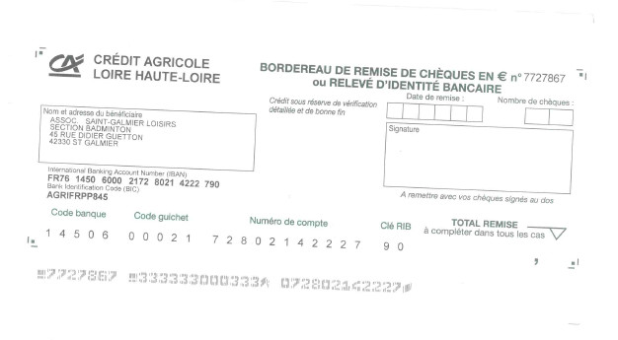
Le Rush Baldomérien
12ème tournoi Régional de Doubles et Mixtes
SAMEDI 02 AVRIL et DIMANCHE 03 AVRIL 2022
Gymnase Roger Rivière à SAINT GALMIER - Classement maximum : R4

CLUB : |  |  | RESPONSABLE :
SIGLE : |  |  | TELEPHONE :
VILLE : |  |  | MAIL :
LIGUE :

NOM | PRENOM | SEXE | Partenaire de DOUBLE (samedi 02 Avril) |  | Partenaire de MIXTE (dimanche 03 Avril) |  | TARIF (17€ / 20€)
 |  |  | NOM / PRENOM | CLUB | NOM / PRENOM | CLUB

 |  |  |  |  |  | TOTAL | 0

SERIES
Les tableaux seront réalisés en regroupant les paires selon leur classement par point et s'appelleront série 1 / série 2 …, avec des poules de 4 minimums.
Les joueurs sans partenaire peuvent s'inscrire "au choix" ; ils devront alors respecter les paires constituées par le Comité d'Organisation

Date limite d'inscription : Jeudi 24 Mars 2022
INSCRIPTIONS par mail OBLIGATOIREMENT à tournoisaintgalmieradulte@gmail.com
 |  |  | Attention l'inscription sera validée uniquement si nous vous communiquons notre confirmation par mail
REGLEMENT par virement de préférence (RIB ci-dessous) ou par chèque par voie postale à MALLET Grégory - 48 impasse de la Thivillière - 42140 CHAZELLES SUR LYON - à l'ordre de Saint Galmier Loisirs

Pour tous renseignements, contactez Grégory MALLET au 06 85 89 02 31 ou connectez-vous sur http://badmintonstgalmier.free.fr/

